CONTROL DE ASISTENCIA
 |  |  |  |  |  |  |  |  |  | 70%

MINICODIGO | 1550 | MINICODIGO | 850 |  | MINICODIGO | 235 | MINICODIGO | 520 | MINICODIGO | 390
CODIGO | 1550 | CODIGO | 850 |  | CODIGO | 350 | CODIGO | 520 | CODIGO | 390
MODELO | Proyector SV-128W | MODELO | Proyector portable SV-800LH |  | MODELO | Proyector UC-20+ | MODELO | Proyector UC-30 | MODELO | Proyector SCM-802
OFERTA1 |  |  |  |  | OFERTA2
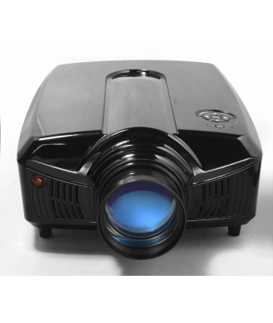 |  |  |  | 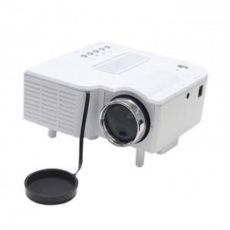 |  |  | 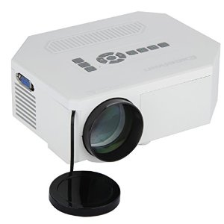 |  | 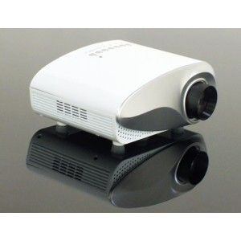
PRECIO | S/.2,635.00 | PRECIO | S/.1,445.00 |  | PRECIO | S/.595.00 | PRECIO | S/.884.00 | PRECIO | S/.663.00
CARACTERISTICAS |  | CARACTERISTICAS |  |  | CARACTERISTICAS |  | CARACTERISTICAS |  | CARACTERISTICAS
entrada de voltaje | AC110-240V(+-10%),50/60HZ | Brillo de imagen | Lúmenes 2000 del ANSI |  | Alimentacion | 12V-2.5A | Alimentacion | 12V-2.5A | Alimentacion | 12V-2A
TAMAÑO DE PROY. | 54-160 pulgadas | Coeficiente de contraste de la imagen | 1000:01:00 |  | Resolucion | 320*240 (max.1920 * 1080) | Resolucion | 320*240 (max.1920 * 1080) | Resolucion | 480*320 (max.1920 * 1080)
DISTANCIA DE PROY. | 1.8-5.0m | Tamaño de la imagen | 30 adentro - 150 adentro |  | Lampara | LED (20'000 horas de vida) | Lampara | LED (20'000 horas de vida) | Lampara | LED (50'000 horas de vida)
DURACION DEL LENTE | 20,000 horas | Distancia de proyección | los 3.95ft-17.06ft |  | Tamaño de la Imagen | 20 a 80 Pulgadas | Tamaño de la Imagen | 30 a 100 Pulgadas | Tamaño de la Imagen | 20 a 100 Pulgadas
CONSUMO DE ENERGIA | Max 150 w | Resolución | 800*480 (SVGA), 720P, 1080I, 1080P |  | Lumenes | 48 Lumenes ANSIL | Lumenes | 150 Lumenes ANSIL | Lumenes | 60 Lumenes ANSIL
LUMINOSIDAD | 1600 lumenes | Tipo de la lámpara | 150 vatios |  | Modo de Operacion | Manual / Control Remoto | Modo de Operacion | Manual / Control Remoto | Modo de Operacion | Manual / Control Remoto
LENTE | enfoque manual | Ciclo de vida de la lámpara | Lámpara del LED 20000 horas |  | Entradas de Comun. | VGA/ HDMI/ USB/ SD/ AV | Entradas de Comun. | VGA/ HDMI/ USB/ SD/ AV / MicroUSB | Entradas de Comun. | VGA/ HDMI/ USB/ SD/ AV/ TV
 |  | Tipo del foco | Manual |  | Audio | MP3 / WMA / M4A | Audio | MP3 / WMA / M4A /ASF /OGG / AAC / WAV | Audio | MP3 / WMA / M4A
 |  | Abertura de lente | F/2.55-2.87 |  | Video | MPG/AVI/MP4/MKV/MPEG/WMV | Video | MPG/AVI/MP4/MKV/FLV/DIVX/WMV/3GP | Video | MPG/AVI/MP4/MKV/FLV/DIVX/WMV
 |  | Consumo de energía operativo | 200 vatios |  | Foto | JPEG/BMP/PNG | Foto | JPEG/BMP/PNG | Foto | JPEG/BMP/PNG

CONTENIDO DEL PAQUETE |  | CONTENIDO DEL PAQUETE |  |  | CONTENIDO DEL PAQUETE |  | CONTENIDO DEL PAQUETE |  | CONTENIDO DEL PAQUETE
Chapa Frontal (Incluyendo el empaque de Goma) |  | fuente de alimentacion |  |  | Proyector UC-20+ |  | Proyector UC-30. |  | Proyector SCM-802.
Chapa Inferior(Incluyendo el empaque de Goma) |  | manual de usuario CD |  |  | Fuente de Poder 12V-2A. |  | Fuente de Poder 12V-2A |  | Fuente de Poder 12V-2A.
Tabular Latch Mortise |  | Cable AV |  |  | Cable RCA(hembra). |  | Cable RCA(hembra). |  | Cable RCA(hembra).
Strike Plate |  | Control remoto y bateria |  |  | Control Remoto |  | Control Remoto. |  | Control Remoto.
Strike Box |  | Certificado de garantia |  |  | Guia de Usuario. |  | Guia de Usuario. |  | Guia de Usuario.
2 Llaves mecanicas |  | Cable VGA
Manual de Usuario
4 pilas AA

OTRAS CARACTERISTICAS |  | OTRAS CARACTERISTICAS |  |  | OTRAS CARACTERISTICAS |  | OTRAS CARACTERISTICAS |  | OTRAS CARACTERISTICAS

MINICODIGO | 180 | MINICODIGO |  |  | MINICODIGO |  | MINICODIGO |  | MINICODIGO
CODIGO | 300 | CODIGO |  |  | CODIGO |  | CODIGO |  | CODIGO
MODELO | Proyector UC20 | MODELO |  |  | MODELO |  | MODELO |  | MODELO
 |  | OFERTA3
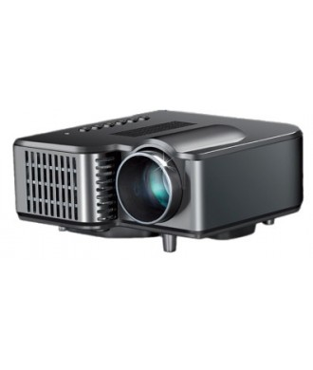
PRECIO | S/.510.00 | PRECIO | S/.0.00 |  | PRECIO | S/.0.00 | PRECIO | S/.0.00 | PRECIO | S/.0.00
CARACTERISTICAS |  | CARACTERISTICAS |  |  | CARACTERISTICAS |  | CARACTERISTICAS |  | CARACTERISTICAS
Lampara Led y un tamaño de imagen | 17 a 67 pulgadas
Tiene terminales de entrada | 2V, AV IN, USB y SD Card
Terminales de Salida de altavoz | (2.0w x 1), audifonos
Lectura de Audio | p3,mp4,WMA,AAC FLAG
Lectura de Video | WMV, AVI, FLV, RMVB/RM
Lectura de Fotos | 1PEG, BMP, Gif, PNG, TIF
Modo de funcionamiento | manual

CONTENIDO DEL PAQUETE |  | CONTENIDO DEL PAQUETE |  |  | CONTENIDO DEL PAQUETE |  | CONTENIDO DEL PAQUETE |  | CONTENIDO DEL PAQUETE
proyector UC20
Adaptador de CA (100 ~ 240V, 50 / 60Hz 0.6A, 12V / 2A
Cable AV

OTRAS CARACTERISTICAS |  | OTRAS CARACTERISTICAS |  |  | OTRAS CARACTERISTICAS |  | OTRAS CARACTERISTICAS |  | OTRAS CARACTERISTICAS
Entretenimiento en casa Para ver peliculas, DVD, Blu-Ray, Play Station, Decodificafor Videos y Musica, solo formatos de lectura. Para el trabajo en oficina Archivos individuales o imagenes en PNG No proyecta archivos de Ms. Office "NO TRABAJA CONECTADA A UNA COMPUTADORA O LAPTOP"

